コーチライセンス概要
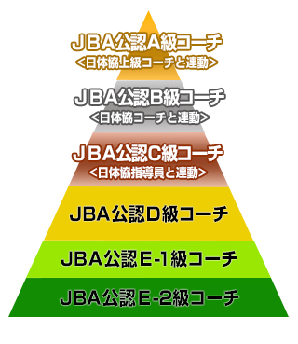
コーチライセンス概要

目的
公認コーチライセンス制度の目的
(1) 多様なニーズに対応できるコーチを一貫したシステムにより養成し、その指導力の向上をはかること
(2) バスケットボール競技の普及発展及び強化に即応するために、コーチの組織化をはかること
(3) コーチの位置づけと役割に応じたコーチライセンス認定を行い、社会的信頼を確保すること
(4) 海外のコーチライセンス制度との整合性をはかり、交流を促進すること

2015(平成27)年度より、公式戦で指揮を執るコーチは必要資格を保有していることとします。
※主な適用大会レベルの範囲は別表参照
※トップリーグにおける外国籍コーチについては、別途規定に基づき、指導者育成委員会で審査を行います。
※ベンチでは、JBAより発行された登録証(ライセンスカード)を首から提げてください。

コーチライセンスの役割と種類

JBA公認A級コーチ | 全国レベルのトレーニング拠点において、各年代で選抜された競技者の育成強化にあたる。
JBA公認B級コーチ | ブロックレベルのトレーニング拠点において、各年代で選抜された競技者の育成強化にあたる。
JBA公認C級コーチ | 都道府県レベルのチームにおいて、年齢、競技レベルに応じた技術指導にあたる。 ※2015年度以降はC-1級、C-2級の呼称を「JBA公認C級コーチ」に統一
JBA公認D級コーチ | 地区レベルのチームにおいて、個々人の年齢や性別などの対象に合わせた技術指導等にあたる。
JBA公認E-1級コーチ | チームにおいて、基礎的な指導にあたる。
JBA公認E-2級コーチ | チームにおいて、チームの引率にあたる。

